Create React App
 | Create React App

1. Khái niệm
Create React App

 | Định nghĩa | Để có thể thao tác xây dựng một ứng dụng React thì đầu tiên chúng ta cần khởi tạo nó trước đã
 |  | Project React dựa trên nền tảng của Node.js (có quản lý package - npm) do đó khi tạo project, sử dụng câu lệnh của npm để
 |  | tạo project React

 | Cú pháp
 |  | Để khởi tạo project chúng ta sử dụng câu lệnh sau đây:

 |  |  | npx create-react-app @myapp | Với @myapp là tên của project

 |  | Với trường hợp khởi tạo project với ngôn ngữ Typescript thì dùng câu lệnh sau

 |  |  | npx create-react-app @myapp --template typescript

 |  | Đối với trường hợp tạo bằng yarn thì chạy câu lệnh sau đây:

 |  |  | yarn create-react-app @myapp --template typescript

 |  | Về npx và yarn thì sẽ được trình bày tại tab [NPM, NPX, YARN]

NPM, NPX, YARN
 | NPM, NPX, YARN

1. Khái niệm

 | npm, npx và yarn đều là các công cụ quản lý gói và thực thi trong hệ snh thái của Javascript
 | - npm (node package manager): là công cụ quản lý các gói package và module chính. npm hỗ trợ việc quản lý các gói thư viện Javascript cũng
 | như cho phép cài đặt, gỡ, cập nhật và quản lý các package phụ thuộc đến một dự án hoặc toàn bộ các dự án. npm được phát triển trong gói Node.js

 | - npx (node package executor): khác với npm, npx dùng để quản lý xem xét và thực thi một số thư viện mà không cần phải cài đặt thư viện đó
 | vào nội bộ dự án

 | - yarn: tương tự với npm, yarn cũng là một công cụ dùng để quản lý package/module. yarn được phát triển bởi facebook và có một số điểm được
 | coi là tối ưu hơn so với npm

2. Đặc điểm và so sánh

 | - npm đăng ký và chia sẻ các thư viện dùng cho dự án Node.js
 | - Cả npm, npx và yarn đều là những công cụ CLI (Command Line Interface)

 | Một số đặc điểm của từng loại như sau:
 | a. npm
 | - npm không thể tự động thực thi một package được. Nếu muốn thực thi package thì cần tạo file package.json, và chỉ định package tương ứng
 | trong file
 | - Nếu thực thi cài đặt thông qua npm thì tạo liên kết đến các thực thi đó như sau:
 | + Nội bộ dự án: liên kết đến thư mục `./node_modules/.bin/`
 | + Tất cả dự án: liên kết thông qua `%AppData%/npm` ở OS Window
 | Nếu muốn cài đặt thì có thể chỉ định thu viện tương ứng trong package.json

 | b. npx
 | - Cho phép thực thi bất cứ loại thực thi nào dựa trên nodejs mà thông thường được cài đặt thông qua npm
 | - Một số đặc điểm của npx:
 | + Thực thi các thư viện đã được cài đặt trong nội bộ dự án
 | + Thực thi các thư viện mà chưa được cài đặt (dành cho trường hợp chỉ muốn sử dụng một số công cụ CLI để test thay vì cài đặt nó)
 | + Thực thi trực tiếp các đoạn script trên github
 | Cấu trúc:
 |  | npx @githubLink @action | @githubLink: Link package trên github
 |  |  | @action: action tương đương dành cho package

 | Script sẽ được thực thi (nếu như có cần install package thì sẽ có request để install rồi mới thực thi được)

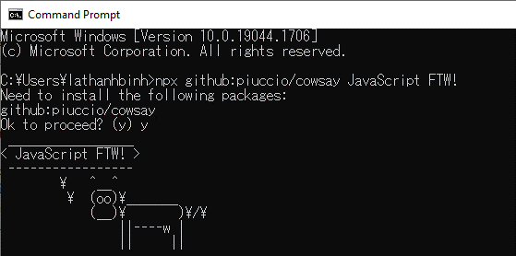

 | c. yarn
 | - Các đặc điểm cũng tương tự như khi cài đặt bằng npm
 | - Một số điểm khác (tối ưu của yarn)
 | + Khi cài đặt một thư viện bằng yarn, thông tin version cài đặt được quản lý trong một file là yarn.lock (như cách package-lock.json quản lý
 | version của thư viện). Mỗi khi một module được thêm vào, yarn sẽ tạo mới (nếu chưa có) hoặc cập nhật file lock. Đảm bảo là nếu như có 2 máy
 | chạy project tương đương nhau, cùng khai báo một thư viện với version chỉ định thì sau khi install, version của package ở cả 2 project là giống nhau
 | yarn luôn luôn tạo và cập nhật file lock nếu như chưa có
 | + yarn cài đặt các gói song song thay vì cài đặt một cách tuần tự như npm. Do đó tối ưu được thời gian cài đặt (đối với các dự án mà có khối
 | lượng module lớn phình to thì recommend cài đặt bằng yarn
 | Do đó yarn thích hợp để sử dụng đối với các dự án lớn, kích thước dự án tăng theo thời gian hoặc có khối lượng phình to

3. Một số cú pháp sử dụng

 | a. Tạo project React mới

 |  | npx create-react-app @tenApp --template typescript
 | hoặc | yarn create-react-app @tenApp -template typescript

 | b. Cài đặt package mới

 |  | npm install tenPackage@version <--save-dev> |  | tenPackage: | package dự định sẽ cài đặt
 | hoặc | yarn add tenPackage@version <--dev> |  | version: | Nếu chỉ định thì sẽ tìm đến đúng version tương ứng để
 |  |  |  |  | cài. Nếu không chỉ định hoặc chỉ định là latest thì lấy
 |  |  |  |  | version mới nhất
 |  |  |  | --save-dev | Khi chỉ định thì thư viện được cài đặt dành cho mode
 |  |  |  |  | development thôi (sử dụng khi chạy unit-test chẳng hạn)

 | Trường hợp đã có sẵn package trong file package.json rồi thì

 |  | npm install
 | hoặc | yarn remove

 | c. Xóa package cũ

 |  | npm uninstall tenPackage
 | hoặc | yarn remove tenPackage

 | d. Chạy script

 |  | npm run @scriptName |  | scriptName: | tên của script được định nghĩa bên trong package.json
 | hoặc | yarn run @scriptName

React + Webpack
 | React + Webpack

1. Khái niệm

 | Webpack là một công cụ biên dịch (build tool) và một bộ đóng gói (bundler) dành cho các ứng dụng Javascript. Nó được sử dụng chủ yếu để
 | chuyển đổi, gói, và tối ưu hóa tài nguyên và mã nguồn từ dạng có cấu trúc (ví dụ: các module ES6, SASS, LESS, TypeScript) sang dạng có thể sử
 | dụng trong trình duyệt. Webpack quản lý phụ thuộc và cung cấp nhiều công cụ cũng như plugin để tối ưu hóa ứng dụng dành cho môi trường sản
 | xuất

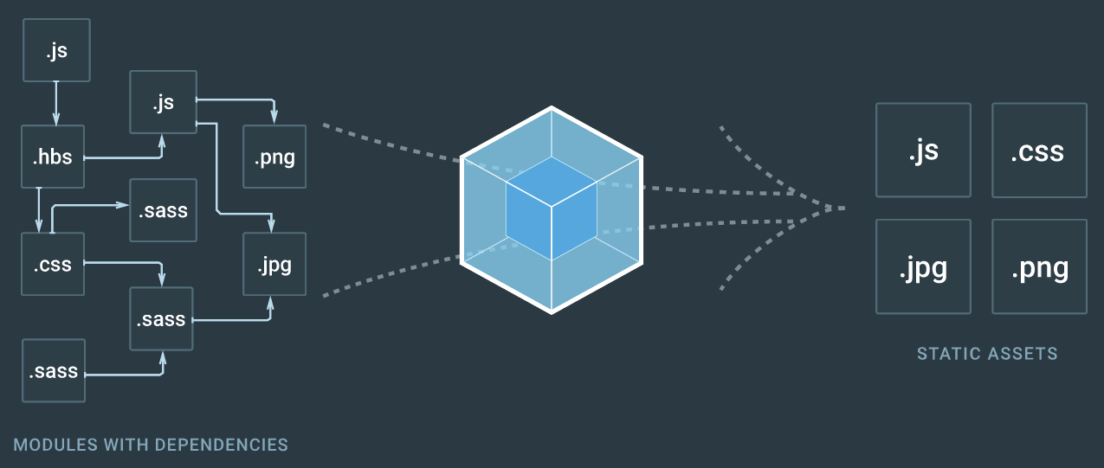

 | Như trên hình: các đối tượng modules có dependencies lẫn nhau, thông qua webpack sẽ được build thành các đối tượng tĩnh mà trình duyệt có thể
 | đọc được

2. Ưu điểm của webpack

 | - Giúp cho project có thể dễ dàng được phát triển, quản lý cũng như customize
 | - Tăng tốc độ cho project: Do các file source code đã được build và đóng gói nên nhẹ hơn và tốc độ load nhanh hơn
 | - Các module đã được phân chia và chỉ load module khi cần thiết
 | - Đóng gói các file nguồn thành một file duy nhất, ngoài ra có thể biên dịch thành các file khác nhau nhờ vào loader
 | - Biên dịch các file tài nguyên tĩnh (css, image) thành 1 module
 | - Chuyển đổi các mã nguồn: Jsx, les, sass, scss thành file js (css-to-js), hoặc biên dịch từ ES6 -> ES5 (downgrade) thông qua babel transpiler

3. Các định nghĩa trong Webpack

 | - Entry: đây là điểm bắt đầu của ứng dụng, nơi mà webpack sẽ bắt đầu đóng goi
 | - Output: định nghĩa cách thức lưu trữ cũng như nơi lưu trữ các tập tin mà Webpack tạo ra
 | - Loaders: cho phép webpack xử lý các loại file khác (ngoài Javascript và json) thành các module phù hợp
 | - Plugins: Mở rộng khả năng của Webpack, cho phép thực hiện nhiều công việc tùy chỉnh như tối ưu hóa gói, quản lý tài nguyên và môi trường
 | biến.
 | - Mode: Webpack cung cấp các môi trường cài đặt sẵn như 'development' và 'production' để đặt các giá trị mặc định tối ưu hóa hiệu suất.
 | 'development': cấu hình dành cho môi trường phát triển (dev)
 | 'production': cấu hình dành cho môi trường sản phẩn (product)
 | Đối với mỗi môi trường thì lại có cách tối ưu khác nhau (ví dụ: mode 'product' thường các đối tượng sẽ được minified, giảm size đối tượng sau build
 | nhằm tối ưu tốc độ tải về,…)
 | - Module Resolution: Quá trình Webpack xác định vị trí của các module mà bạn đã yêu cầu trong mã của mình.
 | - Code Splitting: Tách mã thành các gói nhỏ hơn để cải thiện thời gian tải trang. Đây là kỹ thuật tối ưu quan trọng và thường được sử dụng trong
 | các dự án React.
 | - Hot Module Replacement (HMR): Là kỹ thuật để thay thế, thêm, hoặc xóa các module khi ứng dụng đang chạy, mà không cần làm mới trang.

4. Ví dụ về Webpack

 | - Để cấu hình webpack: Chúng ta cần install thư viện webpack trước (lưu ý: install dành cho dev)
 |  | npm install webpack webpack-cli --save-dev

 | - Cấu hình webpack: tạo file webpack.config.js với các thông tin cấu hình

 | https://svn.luvina.net/svn/dev6/40_Dự án cấp phòng/2024/P08_Tim hieu ky thuat moi_ReactJS/30_implementation/35_document/Example
 | /05.Khởi tạo dự án React/React + Webpack/webpack.config.js

5. Ghi chú

 | - Đối với các library của React như Next.js, có tích hợp sẵn webpack built-in trong project rồi. Điều này là lợi thế do không cần cấu hình webpack
 | riêng cho project Next.js nữa, thông thường có thể tận dụng luôn webpack built-in của Next.js rồi. Nhược điểm là, nếu trong trường hợp đặc biệt
 | vẫn cần phải cấu hình webpack để tối ưu việc build cho một trường hợp nào đó thì cần chú ý để cấu hình sao cho không bị conflict với file built-in
 | của Next.js

 | - Trên các thư viện source code online (như Github), có nhiều project cung cấp file webpack đã được config một cách tối ưu. Có thể tận dụng các
 | file config được dựng sẵn này luôn thay vì phải tự dựng config

6. Tham khảo

 | https://viblo.asia/p/tim-hieu-ve-webpack-1Je5EPrGlnL
 | https://webpack.js.org/

CRA Folder Structure
 | CRA Folder Structure

1. Khái niệm

 | CRA Folder Structure là việc cấu trúc thư mục của một ứng dụng React
 | Tùy thuộc vào kích thước dự án cũng như việc thực hiện công việc giữa các team, việc tối ưu hóa build,… mà sử dụng cấu trúc dự án mặc định
 | hoặc định nghĩa cấu trúc phù hợp cho dự án React

2. Kiến trúc của project React

 | Cấu trúc project sau khi tạo (project tạo bởi typescript) - CRA mặc định

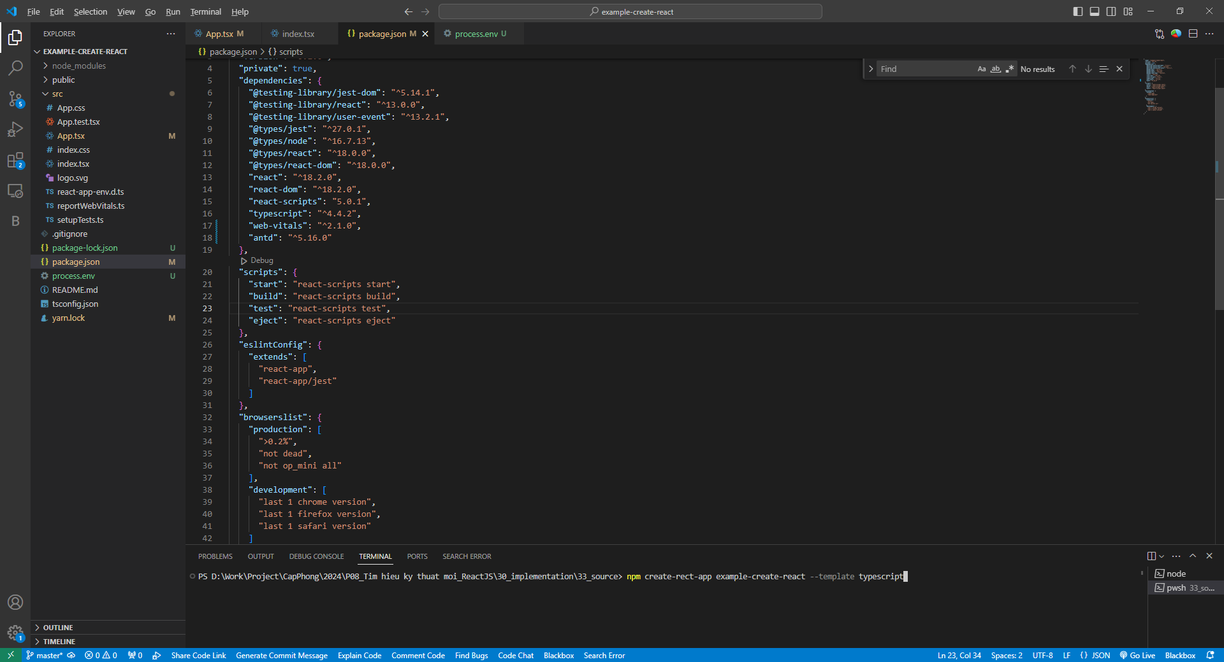

 | Danh sách file/thư mục chính:

 | I. File package.json: Đây là trái tim của mọi dự án Node.js/React
 | 1. Đối tượng được quản lý
 | - Các package phụ thuộc: được cấu hình trong thuộc tính dependencies hoặc devDependencies. Đối với các package chỉ cần thiết trong giai
 | đoạn development thì được cấu hình ở chỉ có trong devDependencies
 | - Các định nghĩa script dành cho việc build và chạy ứng dụng
 | + Một số định nghĩa mà khi khởi tạo project đã được thiết lập sẵn bao gồm build, start, test, eject
 | + Một số script định nghĩa mà được tự thêm vào trong quá trình phát triển, nếu như thư viện được cài đặt có yêu cầu thiết lập để chạy như
 | esLint, orval,…
 | - Thiết lập cấu hình cho một số package sử dụng ở ngoài, trong trường hợp nếu như các package này có yêu cầu cấu hình ban đầu như babel,
 | jest,…
 | Việc thiết lập ở đây sẽ thay thế cho việc phải tạo đối tượng *.config.js trong thư mục source
 | 2. Các thông tin config chính bao gồm
 | - name: tên của thư mục dự án
 | - version: là version của dự án. Thông tin này được định nghĩa tại mỗi lần dự án được publish (deploy) source code
 | - private: dùng để thiết lập dự án có phải là private hay không. Nếu như được thiết lập là true thì npm sẽ không publish dự án
 | - dependencies: Lưu thông tin của các package/ module bên ngoài mà dự án đang cần sử dụng và version của nó
 | + Trong dependencies, các thư viện được định nghĩa là cần thiết sử dụng cho môi trường production
 | + Nếu như cần dịnh nghĩa các package/module mà chỉ cần thiết trong giai đoạn development thì cần đưa vào devDependencies
 | - script: lưu thông tin các script
 | + Cấu trúc: <ten_script>: <noi_dung_script>
 | + Khi cần thực thi một script thì chạy lệnh
 |  | npm run <ten_script>
 | + Thêm script tùy thuộc nhu cầu sử dụng hoặc khai báo package (có thể định nghĩa trong package/ module tương ứng)
 | - browserslist: thông tin cấu hình của browser, được sử dụng khi run dự án ở dev/prod mode
 | Nếu ở dev mode, React sẽ lựa chọn phiên bản trình duyệt phù hợp theo khai báo để chạy. Thông thường không thay đổi khai báo này
 | VD: Khi khai báo 'last 1 chrome version' thì tức là accept chạy trên trình duyệt Chrome có version mới nhất
 | Một số thiết lập dành cho browser trên môi trường production như sau:
 | + '">0.2%": browser chạy cần có ít nhất là 0.2% global market share
 | + '"not dead": không cho phép chạy trên browserđã ngừng official support trong vòng 24 tháng đổ lại
 | + "not ie <= 11": không cho phép chạy trên browser IE version < 11
 | + "not op_mini all": không cho phép chạy trên browser opera mini
 | 3. Một số lưu ý khi thiết lập package.json
 | - React sử dụng npm để quản lý package và version tương ứng của package, do đó hạn chế việc thay đổi version của các package một cách
 | trực tiếp trong file (trừ khi đã thống nhất trên dự án) để tránh việc khó kiểm soát version thực tế của pakage

 | - Về việc khai báo version của package:
 | Version của một package/module thường có cấu trúc như sau:
 |  | [major].[minor].[patch] |  |  | [major]: | Là các thay đổi version mang tính chất rất lớn, khi có phát sinh thay đổi
 |  |  |  |  |  | tại major thì tức là triển khai source code, khai báo,… tại major cũ hơn
 |  |  |  |  |  | đã lỗi thời, không sử dụng được nữa (nếu import package ở major hiện
 |  |  |  |  |  | tại
 |  |  |  |  | [minor] | Là các thay đổi lớn trong một [major] nhằm bổ sung hoặc thay đổi cách
 |  |  |  |  |  | thức triển khai trên các đơn vị source code nào đó. Các xử lý phát sinh
 |  |  |  |  |  | từ minor cũ hơn thì vẫn có thể sử dụng
 |  |  |  |  | [patch] | Là các thay đổi nhỏ trên một minor, thông thường là các hot fix hoặc bố
 |  |  |  |  |  | sung nhỏ liên quan đến tối ưu
 | VD: Một package có version 10.1.1 thì tức là major ver 10, minor ver 1 và patch ver 1

 | Khi khai báo một version package thì có 2 cách thức sau đây
 | + Khai báo cố định: Chỉ định version có dạng "[major].[minor].[patch]" thông thường
 | Nếu khai báo như này thì khi chạy install, npm tìm đến đúng version đã được chỉ định để lấy về node_modules
 | + Khai báo linh động: Chỉ định version có dạng "^[major].[minor].[patch]" (thêm ký tự ^)
 | Nếu khai báo như này thì khi chạy install, npm sẽ tự động tìm kiếm version mới nhất để cài đặt, thay vì version chỉ định (nếu như version chỉ
 | định chưa phải là mới nhất)
 | Điều này có lợi khi package đang import có sự thay đổi, chương trình vẫn có thể lấy package mới nhất về và áp dụng lên dự án
 | Tuy nhiên, với trường hợp source code do nhiều team phát triển, cách khai báo này có thể dẫn tới việc một package bị sai khác về version
 | khi được cài đặt trên từng máy trong từng thời điểm, dẫn tới bất đồng bộ version package

 | - Trong một số trường hợp khi install trên một project có sẵn package.json, việc cài đặt thư viện có thể phát sinh các issue trong quá trình cài
 | npm có gợi ý một số lệnh liên quan trong việc fix các issue (lệnh `npm audit fix`). Tuy nhiên, chỉ nên chạy lệnh nếu như issue có ảnh hưởng đến
 | chương trình hoặc xác nhận được việc chạy lệnh không gây ảnh hưởng đến dự án (do một số trường hợp chạy lệnh xong, do phát sinh các thay đổi
 | về version package trong node_modules mà gây ra lỗi systax ở source code)
 | Nói chung là, nếu chương trình vẫn ổn thì đừng chạy lệnh cho dù npm có gợi ý.

 | II. File package-lock.json: File này thông thường ít quan tâm đến (tuy nhiên nó là một file khá quan trọng)
 | 1. Ý nghĩa:
 | - File này được sinh ra trong quá trình chạy npm install
 | - Là nơi npm lưu trữ version hiện tại của từng package/module tài thời điểm được lấy về trong node_modules. Lưu ý là: trong file này không chỉ có
 | thông tin của package/module được khai báo trong package.json mà còn thông tin của các package/module không được khai báo nhưng được gọi ở
 | một package/module khác được khai báo ở package.json
 | 2. Cách hoạt động
 | - Khi install package (npm install): kiểm tra trong package.json với package và version tương ứng. Sau khi xác định được version của package, tiếp
 | tục kiểm tra trong package-lock.json.
 | - So sánh thông tin trong package.json và package-lock.json
 | + Nếu trong package-lock.json chưa có thông tin package và version => lấy thông tin trong package.json, lấy package tương ứng về rồi ghi thông
 | tin vào package-lock.json
 | + Nếu trong package-lock.json đã có thông tin và version mới hơn => lấy thông tin trong package-lock.json và lấy package về nếu đang cũ hơn
 | + Nếu trong package-lock.json đã có thông tin nhưng version cũ hơn => lấy thông tin trong package.json, lấy package về sau đó ghi đè thông tin
 | version mới vào package-lock.json
 | 3. Lưu ý
 | - Để đảm bảo việc lấy package về không có phát sinh lỗi: khi commit source code nên commit cả file package-lock.json (xác nhận trước khi commit)

 | III. Folder node_modules: Thư mục này chứa tất cả các thư viện mà dự án phụ thuộc vào, bao gồm tất cả các thư viện được liệt kê trong
 | file package.json
 | Vì các thư việc được lấy về dự án nội bộ nên có thể vào thư mục này và tìm package/module tương ứng để xem source code

 | IV. Folder public: Thư mục này chứa các đối tượng tĩnh (các file html, favicon, các file tài nguyên,…)

 | V. src: Đây chính là thư mục chứa các đối tượng source phát triển (bao gồm các file js/jsx dành cho việc tạo các Component, các stylesheets
 | hoặc Junit test,…)
 | trong thư mục src, tùy vào mức độ của dự án, team phát triển mà phân chia cấu trúc lưu source code cho phù hợp
 | Định dạng file chính bên trong dự án như sau:
 | - js/jsx: Vì ReactJS là một thư viện Javascript nên đối tượng source sử dụng là file .js. Đối với các Component, sử dụng đối tượng file .jsx để khai
 | báo (file .jsx là mở rộng của file js, cho phép viết định dạng cấu trúc html vào trong file)
 | - ts/tsx: ReactJS cho phép sử dụng (và recommend) đối tượng source viết bằng ngôn ngữ Typescript – một ngôn ngữ bậc cao hơn ReactJS, cho
 | phép khai báo cấu trúc đối tượng một cách chặt chẽ hơn cũng như sử dụng OOP (hướng đối tượng) một cách linh hoạt như các ngôn ngữ bậc cao
 | khác

 | VI. Các file config: Đối với một số thư viện có thiết lập cấu hình (vd: Typescript, Babel,…) ngoài việc cấu hình trong package.json, có thể cấu
 | hình bằng cách tạo một file config riêng (cấu trúc: [package].config.json hoặc [package].config.js tùy thuộc vào thiết lập của package)

 | VI. File.env: Đây là file tùy chọn (khi khởi tạo dự án thì không có). Trong file này, cho phép thiết lập các đối tượng tham số environment có thể
 | sử dụng trong dự án (VD: host, port, database,…).
 | Các tham số được khai báo trong file .env là tham số toàn cục (global) - gọi là biến môi trường. Khi khai báo tham số vòa file .env, có thể sử dụng
 | biến global.env để lấy thông tin từ các tham số đã khai báo, thông qua một số thư viện hỗ trợ như `dotenv` hoặc `@ltv/env`

 | VD:
 |  | Khai báo trong đối tượng file .env
 |  |  | PORT=3306

 |  | Sử dụng ở 1 file bất kỳ
 |  |  | if (process.env.PORT === `3306`)….

 | Ghi chú:
 | a. Có thể config file env trong webpack như sau
 | - Cài đặt plugin dotenv-webpack
 |  | npm install dotenv-webpack --save-dev

 | - Import vào webpack
 |  | module.exports = {
 |  |  | ...
 |  |  | plugins: [
 |  |  |  | new Dotenv({
 |  |  |  |  | path: './some.other.env' // default is .env
 |  |  |  | })
 |  |  | ]
 |  |  | ...
 |  | };

 | b. File .env thường cấu hình cho các biến môi trường. Do đó, không nên commit file này lên công cụ quản lý version như git (nên thiết lập file này
 | trong ignore)
 | Nguyên nhân: thông tin môi trường (dev/deploy) sử dụng giữa các máy, các team có thể sẽ khác nhau.

3. Flow chạy dự án React

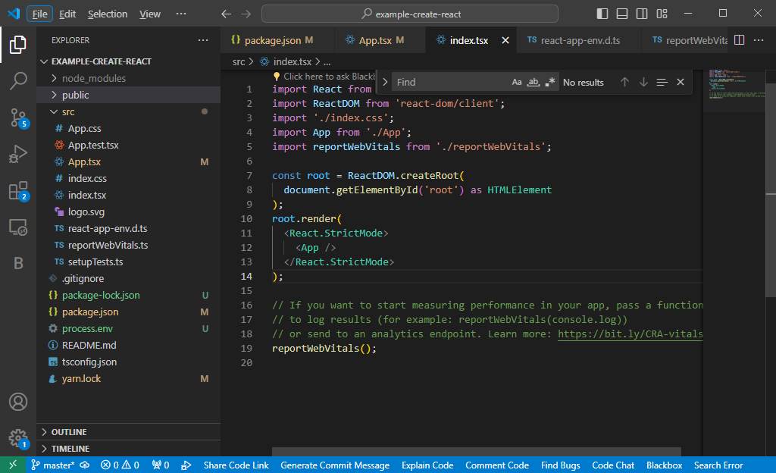

 | Khi chạy lệnh run project (mode dev/production): React tìm tới file index.tsx để đọc. Trong file này sẽ khởi tạo một phần tử root (là một html
 | element) làm phần tử cha. Trong phần tử cha này tiếp tục render các phần tử con (như trong ảnh chính là Component <App />)

4. Cấu trúc thư mục src

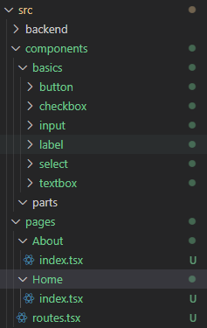
 |  |  |  | Trong quá trình thực hiện, tùy thuộc phạm vi dự án mà phân chia thư mục và source sao cho phù hợp
 |  |  |  | Bên cạnh là ví dụ về cách phân chia thư mục src
 |  |  |  | - backend: Thư mục quản lý việc giao tiếp với phía backend
 |  |  |  | - components: phân chia các thành phần trên giao diện trang web thành nhiều phần
 |  |  |  | Trong components có thể bao gồm:
 |  |  |  | + basics: các component ở cấp độ element (như button, label, textbox,…)
 |  |  |  | + parts: các component ở cấp độ phức tạp hơn, có thể bao gồm kết hợp của các component nhỏ
 |  |  |  | VD: header, footer, asset, datagrid,…
 |  |  |  | - pages: thư mục quản lý trang. Trong đó ứng với mỗi tên thư mục chúng ta có đường link url tương
 |  |  |  | ứng
 |  |  |  | Định tuyến các đường url trong routes.tsx

 |  |  |  | Đối với trường hợp có nhiều file config thì cũng có thể tạo folder config và đưa các file config vào
 |  |  |  | trong thư mục này để quản lý

3. Ghi chú

 | - Đối với các dự án sử dụng thư viện con của React là Next.js, việc tuân theo một cấu hình chuẩn trên dự án là rất quan trọng. Nguyên nhân là do
 | trong project Next.js không tự định nghĩa router, mà đối tượng router của next sẽ tự động thiết lập định tuyến dựa theo việc sắp đặt các đối tượng
 | Component vào các thư mục (có thể hiểu là: nếu thiết lập cấu trúc thư mục không đúng thì có khả năng Next.js không thể tìm được đối tượng
 | Component tương ứng khi truy suất đến một url

 | VD: Về việc cấu hình page của Next.js

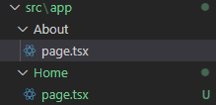
 |  |  |  | Vì Next.js không cần quản lý trang qua routes mà quản lý theo cấu trúc folder do đó cần đặt đúng
 |  |  |  | vị trí. Tên thư mục thì tương ứng với url trên trình duyệt

 |  |  |  | Như bên hình: trang About gọi đến Component trong trang page.tsx, thư mục About

 |  |  |  |  | https://localhost:3000/About

